关系图
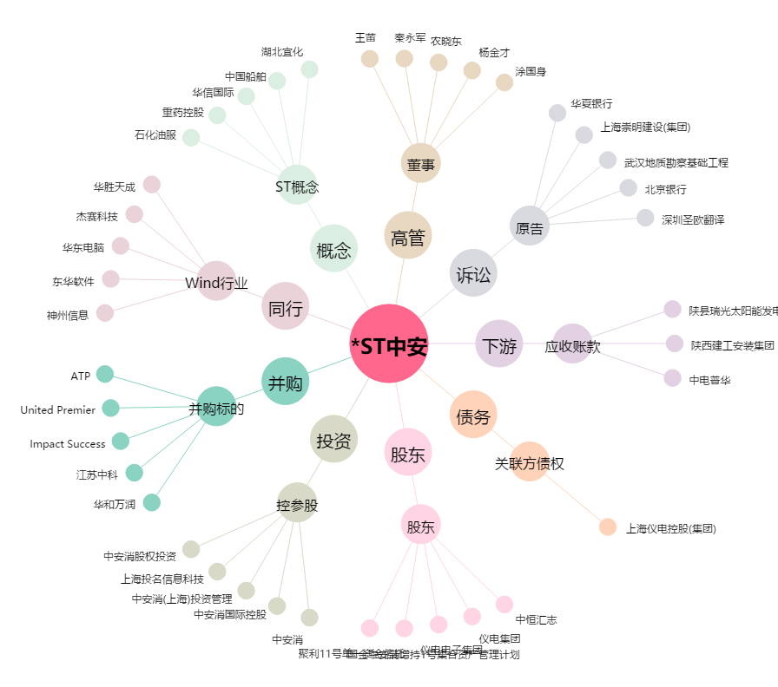
*ST中安[600654.SH] - 关系概览图

